БЯЗЬ КЛАССИК
КПБ БЯЗЬ"ХЛОПКОВЫЙ КРАЙ" |  | 1,5 СП. | 2,0 СП. | ЕВРО | ДУЭТ
Анкара бургунди | 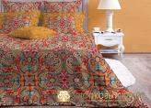 | ЕСТЬ | нет | нет | нет | 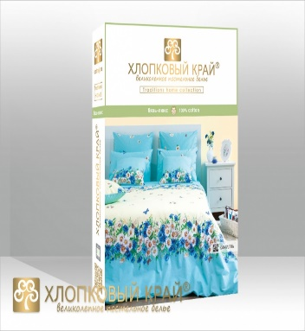
Андерсон грей | 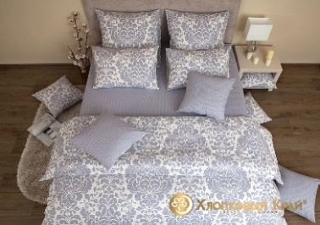 | нет | ЕСТЬ | ЕСТЬ | нет
Букет | 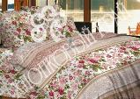 | нет | нет | нет | ЕСТЬ
Валентинка | 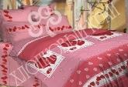 4 | ЕСТЬ | нет | нет | нет
Венеция голд |  | ЕСТЬ | ЕСТЬ | ЕСТЬ | ЕСТЬ
Венеция грей |  | нет | ЕСТЬ | есть | нет
Генуя персик | 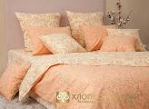 | ЕСТЬ | нет | нет | нет
Горизонт мокко |  | нет | ЕСТЬ | ЕСТЬ | ЕСТЬ
Горизонт грей |  | ЕСТЬ | ЕСТЬ | ЕСТЬ | ЕСТЬ
Дерби голубая |  | нет | ЕСТЬ | ЕСТЬ | ЕСТЬ
ДЕРБИ МОРСАЛА |  | нет | ЕСТЬ | нет | ЕСТЬ
Долина солнца | 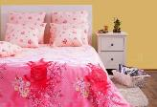 | ЕСТЬ | нет | нет | нет
Джулия | 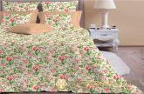 | нет | нет | нет | 1шт
Египет | 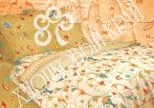 | ЕСТЬ | 1шт | нет | ЕСТЬ
Есения |  | нет | ЕСТЬ | нет | ЕСТЬ
Жаклин беж | 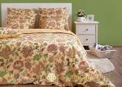 | 1шт | нет | нет | есть
Жаклин бирюза | 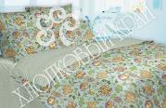 | ЕСТЬ | нет | нет | ЕСТЬ
Жаклин брусника | 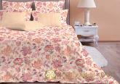 | ЕСТЬ | нет | нет | ЕСТЬ
Катлея | 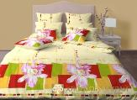 | нет | нет | нет | ЕСТЬ
Камилла |  | нет | ЕСТЬ | ЕСТЬ | нет
Кемер лайм | 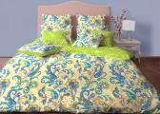 | ЕСТЬ | нет | нет | НЕТ
Ландыши | 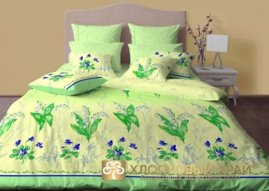 | ЕСТЬ | нет | нет | нет
Лагуна |  | нет | ЕСТЬ | ЕСТЬ | ЕСТЬ
Лондон небесный | 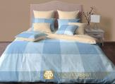 | нет | ЕСТЬ | нет | ЕСТЬ
Лондон грей |  | нет | нет | нет | ЕСТЬ
Ливерпуль джем |  | нет | ЕСТЬ | ЕСТЬ | ЕСТЬ
Любит не любит | 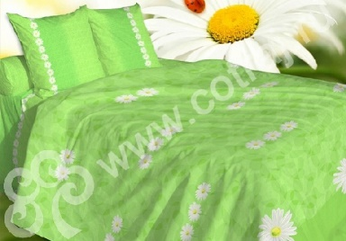 | ЕСТЬ | нет | нет | нет
Марокко | 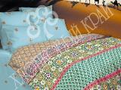 | ЕСТЬ | нет | нет | нет
Маки | 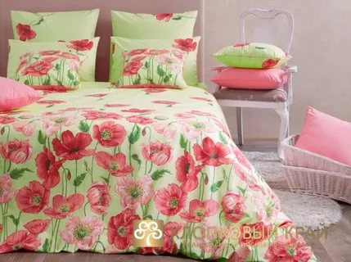 | нет | нет | нет | ЕСТЬ
Мэрилин беж | 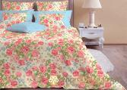 | ЕСТЬ | нет | нет | ЕСТЬ
Неаполь беж. | 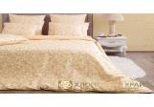 | нет | нет | нет | ЕСТЬ
Неаполь ниагара | 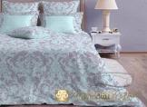 | ЕСТЬ | нет | ЕСТЬ | ЕСТЬ
Олимпос фисташка | 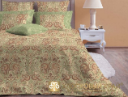 | ЕСТЬ | 1шт | нет | нет
Оксфорд виола | 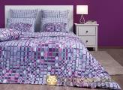 | нет | нет | 1ш | 1 шт
Оксфорд беж |  | нет | нет | ЕСТЬ | ЕСТЬ
Орлеан |  | нет | нет | нет | 1шт
Прованс | 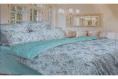 | нет | 1шт | нет | ЕСТЬ
Равенна скай |  | ЕСТЬ | нет | ЕСТЬ | ЕСТЬ
Равенна лен |  | нет | ЕСТЬ | нет | ЕСТЬ
Равенна фисташка |  | нет | ЕСТЬ | нет | ЕСТЬ
Ромашки | 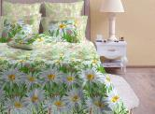 | ЕСТЬ | нет | нет | ЕСТЬ
Сакура таумп |  | нет | нет | ЕСТЬ | ЕСТЬ
Сицилия серебро | 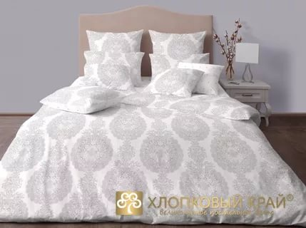 | 1шт | нет | нет | нет
Сицилия песок |  | нет | нет | ЕСТЬ | ЕСТЬ
ЦСКА |  | нет | ЕСТЬ | нет | нет
Танзания оранж | 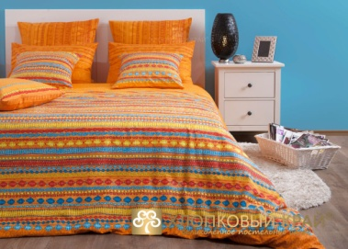 | ЕСТЬ | нет | нет | нет
Танзания лайм | 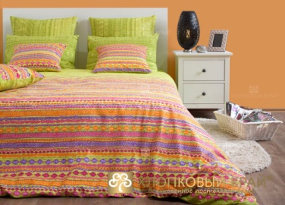 | ЕСТЬ | нет | нет | нет
Фьюжин/2 | 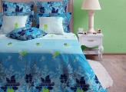 | нет | нет | нет | ЕСТЬ
Элизабет |  | нет | 1шт | нет | нет
Эмма королевский голубой | 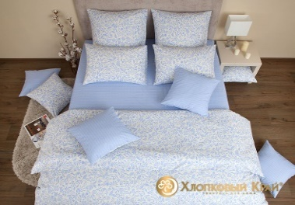 | нет | нет | есть | нет
Эмма ягодный | 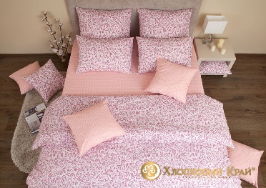 | нет | ЕСТЬ | нет | нет

САТИН РОСКОШНЫЙ
КПБ САТИН"ХЛОПКОВЫЙ КРАЙ" |  | 1,5 СП. | 2,0 СП. | ЕВРО | ДУЭТ
Анабель | 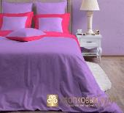 | НЕТ | НЕТ | 1шт | НЕТ
Амазония | 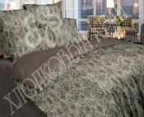 | НЕТ | НЕТ | НЕТ | ЕСТЬ
Бьюти | 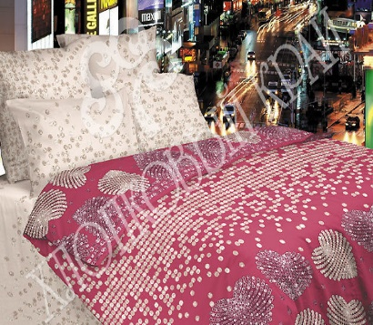 | НЕТ | НЕТ | НЕТ | 1шт
Валенсия | 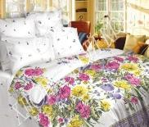 | 1шт | ЕСТЬ | 1шт | НЕТ
Валенсия 3 | 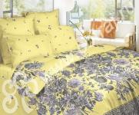 | 1шт | НЕТ | НЕТ | НЕТ
Версаль голубой | 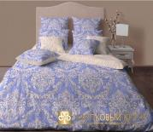 | ЕСТЬ | ЕСТЬ | НЕТ | ЕСТЬ
Версаль фисташка | 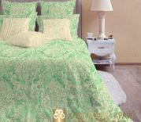 | ЕСТЬ | ЕСТЬ | ЕСТЬ | НЕТ
Верона беж |  | НЕТ | 1ШТ | НЕТ | НЕТ
Венециано |  | ЕСТЬ | ЕСТЬ | ЕСТЬ | НЕТ
Дамаск перламутр | 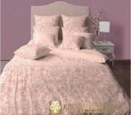 | ЕСТЬ1ШТ | 1ШТ | ЕСТЬ | ЕСТЬ
Дамаск платина | 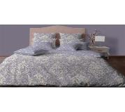 | ЕСТЬ | ЕСТЬ | ЕСТЬ | ЕСТЬ
Дольче вита |  | 1шт | НЕТ | НЕТ | ЕСТЬ
Ирисы | 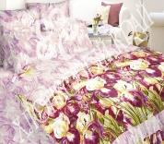 | ЕСТЬ | НЕТ | НЕТ | НЕТ
Ирисы/2 | 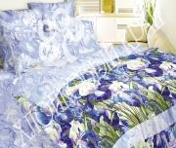 | ЕСТЬ | НЕТ | НЕТ | ЕСТЬ
Калейдоскоп | 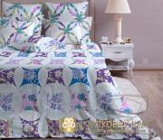 | 1 шт | нет | нет | нет
Кения/2 | 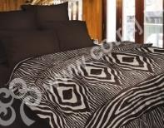 | ЕСТЬ | НЕТ | НЕТ | ЕСТЬ
ЛАКШМИ | 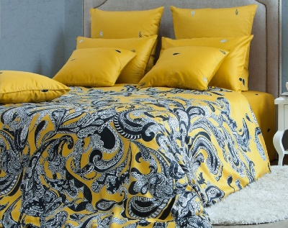 | есть | НЕТ | НЕТ | НЕТ
Лакшми/2 | 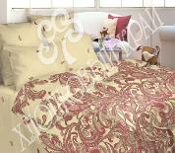 | 1 шт | НЕТ | НЕТ | НЕТ
Лакшми голд | 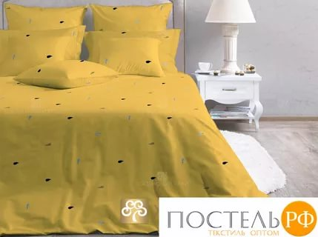 | нет | НЕТ | ЕСТЬ | НЕТ
Лацио жемчуг |  | НЕТ | ЕСТЬ | НЕТ | ЕСТЬ
Марсель скай |  | НЕТ | ЕСТЬ | ЕСТЬ | НЕТ
Марсель ейвори |  | НЕТ | ЕСТЬ | НЕТ | НЕТ
Милано коралл | 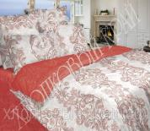 | ЕСТЬ | НЕТ | НЕТ | НЕТ
Мишель голубая | 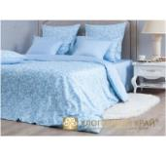 | НЕТ | ЕСТЬ | ЕСТЬ | НЕТ
Мишель розовая |  | НЕТ | НЕТ | есть | НЕТ
Монако беж |  | есть | НЕТ | есть | НЕТ
Молизе охра |  | 1ШТ | НЕТ | НЕТ | НЕТ
Палермо маджента |  | НЕТ | НЕТ | НЕТ | ЕСТЬ
Палермо карамель |  | 1шт | НЕТ | НЕТ | НЕТ
Премьер |  | НЕТ | НЕТ | НЕТ | ЕСТЬ
Примавера |  | ЕСТЬ | НЕТ | НЕТ | НЕТ
Неополитано беж |  | НЕТ | ЕСТЬ | НЕТ | НЕТ
Романо фисташка |  | ЕСТЬ1ШТ | НЕТ | НЕТ | НЕТ
Ричард/2 |  | НЕТ | НЕТ | НЕТ | 1шт
Турин янтарь/4 |  | 1шт | НЕТ | НЕТ | НЕТ
Шелковый путь3 |  | ЕСТЬ | НЕТ | 1шт | НЕТ
Япония |  | НЕТ | НЕТ | НЕТ | ЕСТЬ

Перкаль Mirarossi
КПБ ПЕРКАЛЬ MIRAROSSI |  | 1,5 сп. | 2,0 СП. | ЕВРО | дуэт
Vittoria\2 |  | нет | нет | нет | нет
Veronika |  | ЕСТЬ | нет | нет | нет
Virginia/2 |  | нет | ЕСТЬ | нет | нет | 
Domenika |  | нет | ЕСТЬ | нет | нет
Francescа/1 |  | ЕСТЬ | нет | нет | нет
Francescа/2 |  | нет | нет | нет | нет
Gloria/1 |  | нет | нет | нет | нет
Carolina |  | нет | нет | нет | нет
Monica |  | нет | нет | нет | нет
Sofia |  | ЕСТЬ | нет | нет | нет
Patrizia white/1 |  | нет | нет | нет | нет
Простыня на резинке и 2 наволочки 70*70 |  | ЕСТЬ | ЕСТЬ | ЕСТЬ | нет
Простыня на резинке и 2 наволочки 70*70 |  | ЕСТЬ | ЕСТЬ | ЕСТЬ | нет

